关系图
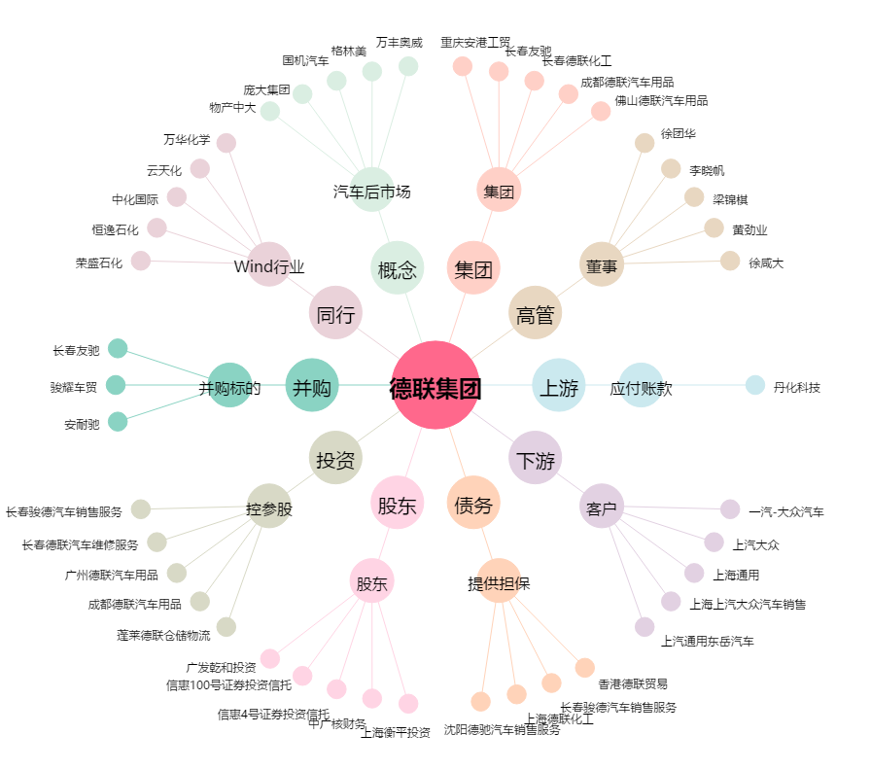
德联集团[002666.SZ] - 关系概览图

